Pruebas Heuristicas
PROYECTO: Gestion de trabajos de grado |  |  | FORMATO DE ASEGURAMIENTO: Pruebas Heuristicas
INFORMACIÓN GENERAL DEL ASEGURAMIENTO
IDENTIFICADOR No. |  | HEU_1 |  |  | N° ITERACIÓN |  | 1
 |  |  |  |  | FECHA EJECUCIÓN |  | 2023-10-31
 |  |  |  |  | COMPONENTE DEL SISTEMA |  | Graphic User Interface
ALCANCE DEL ASEGURAMIENTO |  | Verificar el cumplimiento de los criterios y pruebas Heuristicas propuestas por Jakob Nielsen y Rolf Molich en su artículo "10 Usability Heuristics for User Interface Design".

1. DISEÑO DE LA PRUEBA
1. Precondiciones
Es necesario que la aplicacion este en completo funcionamiento.

2. Pasos de la prueba
Ejecutar la aplicación a traves del navegador web de su preferencia.

# Test | HEURISTICA | DESCRIPCION |  |  | RESULTADO | OBSERVACIONES

1 | Visibilidad del estado del sistema | La aplicación debe mantener a los usuarios informados acerca de lo que está sucediendo, a través de retroalimentación adecuada en un tiempo razonable. |  |  | Falló | A pesar de que si hay mensajes de confirmacion y verificacion, no estan presentes en todos los lugares, como cuando se crea un usuario con una identificacion no valida.
2 | Coincidencia entre el sistema y el mundo real | El sistema debe hablar el lenguaje de los usuarios, con palabras, frases y conceptos familiares al usuario, en lugar de términos técnicos. |  |  | Pasó | Se entiende claramente toda la informacion presentada.
3 | Control y libertad del usuario | Los usuarios deben tener la libertad de retroceder o salir de una tarea, sin sentirse atrapados en un flujo de trabajo no deseado. |  |  | Falló | No hay manera de volver atrás una vez se inicia un proceso como "Crear usuario" o "Llenar formato".
4 | Consistencia y estándares | Se deben seguir convenciones de la industria y estándares de diseño para asegurar que los usuarios no tengan que aprender nuevas formas de interactuar en diferentes partes de la aplicación. |  |  | Pasó | Se entiende claramente la estructura y organización de la aplicación web.
5 | Prevención de errores | El diseño de la interfaz debe ayudar a los usuarios a evitar errores y proporcionarles retroalimentación clara en caso de cometer errores. |  |  | Falló | A pesar de que si hay ayudas que previenen errores por parte de los usuarios, no estan presentes en todos los campos, como en el campo "Identificacion", de crear o editar usuario.
6 | Reconocimiento en lugar de recuerdo | La información necesaria para realizar una tarea debe ser visible o fácilmente recuperable, en lugar de requerir que los usuarios recuerden información de una parte de la aplicación a otra. |  |  | Pasó | Cada vista de la aplicación proporciona la informacion necesaria para cualquier tarea.
7 | Flexibilidad y eficiencia de uso | La aplicación debe ser eficiente para usuarios novatos y expertos, permitiendo atajos y formas de acelerar el flujo de trabajo. |  |  | Pasó | Los botones de navegabilidad para cada tarea son facilmente visibles y de acceso directo.
8 | Estética y diseño minimalista | La interfaz de usuario debe ser visualmente agradable y evitar elementos innecesarios o distracciones. |  |  | Pasó | La interfaz posee solo los elementos necesarios para cada vista, sin colores estridentes y sin alto contraste, con texto legible y contrastado.
9 | Ayuda y documentación | La aplicación debe proporcionar ayuda contextual y documentación clara cuando los usuarios la necesiten. |  |  | Falló | No hay ningun texto contextual ni documentacion sobre el uso de la aplicación.
10 | Recuperación de errores | La aplicación debe ser capaz de manejar errores de forma amigable, ofreciendo soluciones claras y permitiendo a los usuarios recuperarse de ellos. |  |  | Falló | La aplicación no maneja todos los errores posibles dando paso incluso a errores bloqueantes, sin ofrecer solucion.
3. Post condiciones

2. RESULTADOS DE LA PRUEBA
Defectos y desviaciones |  |  |  |  |  |  | Veredicto
 |  |  |  |  |  |  | NO Pasó

Observaciones |  |  |  | Probador
 |  |  |  | Firma:

 |  |  |  | Nombre: | Juan Ante
 |  |  |  | Fecha: | 2023-10-31

PROYECTO: Gestion de trabajos de grado |  |  | FORMATO DE ASEGURAMIENTO: Pruebas Heuristicas
INFORMACIÓN GENERAL DEL ASEGURAMIENTO
IDENTIFICADOR No. |  | HEU_2 |  |  | N° ITERACIÓN |  | 2
 |  |  |  |  | FECHA EJECUCIÓN |  | 2023-12-05
 |  |  |  |  | COMPONENTE DEL SISTEMA |  | Graphic User Interface
ALCANCE DEL ASEGURAMIENTO |  | Verificar el cumplimiento de los criterios y pruebas Heuristicas propuestas por Jakob Nielsen y Rolf Molich en su artículo "10 Usability Heuristics for User Interface Design".

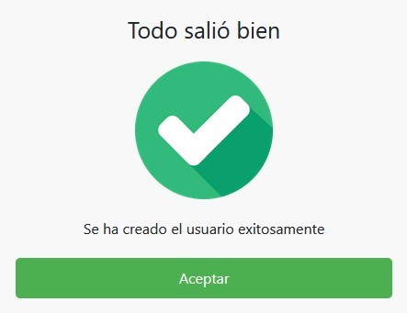
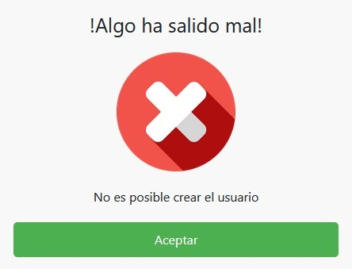
1. DISEÑO DE LA PRUEBA
1. Precondiciones
Es necesario que la aplicacion este en completo funcionamiento.

2. Pasos de la prueba
Ejecutar la aplicación a traves del navegador web de su preferencia.

# Test | HEURISTICA | DESCRIPCION |  |  | RESULTADO | OBSERVACIONES

1 | Visibilidad del estado del sistema | La aplicación debe mantener a los usuarios informados acerca de lo que está sucediendo, a través de retroalimentación adecuada en un tiempo razonable. |  |  | Pasó | Se mantienen uniformes a lo largo de la aplicacion los mensajes de confirmacion o error segun el caso.
2 | Coincidencia entre el sistema y el mundo real | El sistema debe hablar el lenguaje de los usuarios, con palabras, frases y conceptos familiares al usuario, en lugar de términos técnicos. |  |  | Pasó | Se entiende claramente toda la informacion presentada.
3 | Control y libertad del usuario | Los usuarios deben tener la libertad de retroceder o salir de una tarea, sin sentirse atrapados en un flujo de trabajo no deseado. |  |  | Pasó | Se incluyen botones de cancelar que permite al usuario volver al menu inmediatamente anterior.
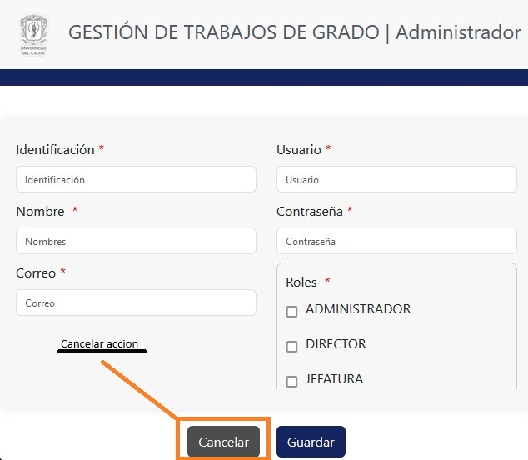
4 | Consistencia y estándares | Se deben seguir convenciones de la industria y estándares de diseño para asegurar que los usuarios no tengan que aprender nuevas formas de interactuar en diferentes partes de la aplicación. |  |  | Pasó | Se entiende claramente la estructura y organización de la aplicación web.
5 | Prevención de errores | El diseño de la interfaz debe ayudar a los usuarios a evitar errores y proporcionarles retroalimentación clara en caso de cometer errores. |  |  | Falló | A pesar de que los campos de texto contienen ayudas que previenen errores por parte de los usuarios, hay algunos escenarios que no estan cubiertos como los numero negativos en el campo de identificacion.
6 | Reconocimiento en lugar de recuerdo | La información necesaria para realizar una tarea debe ser visible o fácilmente recuperable, en lugar de requerir que los usuarios recuerden información de una parte de la aplicación a otra. |  |  | Pasó | Cada vista de la aplicación proporciona la informacion necesaria para cualquier tarea.
7 | Flexibilidad y eficiencia de uso | La aplicación debe ser eficiente para usuarios novatos y expertos, permitiendo atajos y formas de acelerar el flujo de trabajo. |  |  | Pasó | Los botones de navegabilidad para cada tarea son facilmente visibles, comprensibles y de acceso directo.
8 | Estética y diseño minimalista | La interfaz de usuario debe ser visualmente agradable y evitar elementos innecesarios o distracciones. |  |  | Pasó | La interfaz posee solo los elementos necesarios para cada vista, sin colores estridentes y sin alto contraste, con texto legible y contrastado con respecto a su color de fondo.
9 | Ayuda y documentación | La aplicación debe proporcionar ayuda contextual y documentación clara cuando los usuarios la necesiten. |  |  | Falló | A pesar de que hay una documentacion sobre el uso de la aplicacion, en el momento de hacer uso de la misma no hay ningun texto contextual o documentacion disponible en la misma aplicación.
10 | Recuperación de errores | La aplicación debe ser capaz de manejar errores de forma amigable, ofreciendo soluciones claras y permitiendo a los usuarios recuperarse de ellos. |  |  | Falló | La aplicación maneja los diferentes errores evitando cualquier error bloqueante, pero a pesar de eso, le es dificil al usuario corregir o deshacer algunas acciones, y sin un previo aviso de que la accion que va a realizar no se puede corregir o deshacer.
3. Post condiciones

2. RESULTADOS DE LA PRUEBA
Defectos y desviaciones |  |  |  |  |  |  | Veredicto
 |  |  |  |  |  |  | PASÓ

Observaciones |  |  |  | Probador
Pasaron 7 de 10 pruebas heuristicas. |  |  |  | Firma:

 |  |  |  | Nombre: | Juan Ante
 |  |  |  | Fecha: | 2023-12-05

Gestion de formatos
PROYECTO: Gestion de trabajos de grado |  |  | FORMATO DE ASEGURAMIENTO: Modulo gestion de formatos
INFORMACIÓN GENERAL DEL ASEGURAMIENTO
IDENTIFICADOR No. |  | GFOR_1 |  |  | N° ITERACIÓN |  | 1
 |  |  |  |  | FECHA EJECUCIÓN |  | 2023-10-31
HISTORIA DE USUARIO |  | HE3_HU01:HU011 |  |  | COMPONENTE DEL SISTEMA |  | Gestion de formatos
ALCANCE DEL ASEGURAMIENTO |  | Verificar el cumplimiento de los criterios de aceptacion de las historias de usuario (HU1, HU2, HU3 Y HU11) de la historia epica (HE3).

1. DISEÑO DE LA PRUEBA
1. Precondiciones
Es necesario que el backend y la base de datos estén en funcionamiento con el usuario test y los estudiantes creados con anterioridad en la base de datos.

2. Pasos de la prueba
Ejecutar la aplicación Selenium IDE Abrir el archivo de pruebas testGestionTrabajosGrado Escoger la Test Suit "Formatos" Escoger el primer test y presionar, ejecutar todos los tests

# Test | NOMBRE | DESCRIPCION | RESPUESTA ESPERADA |  |  | RESPUESTA EN EJECUCIÓN |  | RESULTADO

1 | Subir formato A Trabajo de investigacion | Abre la direccion IP de la aplicación en una nueva ventana del navegador, donde accede al formulario de creacion de formato mediante el boton "Subir formato", escoge la modalidad trabajo de investigacion, ingresa todos los campos correspondientes donde el codigo del estudiante debe existir en la base de datos, posteriormente presiona el boton guardar y se verifica el mensaje de que el usuario se creo correctamente. | El trabajo de investigacion debe ser creado en la base de datos y se debe mostrar el mensaje de confirmacion. |  |  | Se crea un nuevo proceso de gestion de trabajo de grado, donde se le añade el formato A de modalidad trabajo de investigacion recien creado. |  | Éxito
2 | Subir formato A Practica profesional | Abre la direccion IP de la aplicación en una nueva ventana del navegador, donde accede al formulario de creacion de formato mediante el boton "Subir formato", escoge la modalidad Practica profesional, ingresa todos los campos correspondientes donde el codigo del estudiante debe existir en la base de datos, posteriormente presiona el boton guardar y se verifica el mensaje de que el usuario se creo correctamente. | La practica profesional debe ser creada en la base de datos y se debe mostrar el mensaje de confirmacion. |  |  | Se crea un nuevo proceso de gestion de trabajo de grado, donde se le añade el formato A de modalidad practica profesional recien creado. |  | Éxito
3. Post condiciones

2. RESULTADOS DE LA PRUEBA
Defectos y desviaciones |  |  |  |  |  |  | Veredicto
 |  |  |  |  |  |  | Pasó

Observaciones |  |  |  | Probador
 |  |  |  | Firma:

 |  |  |  | Nombre: | Juan Ante
 |  |  |  | Fecha: | 2023-10-31

PROYECTO: Gestion de trabajos de grado |  |  | FORMATO DE ASEGURAMIENTO: Modulo gestion de formatos
INFORMACIÓN GENERAL DEL ASEGURAMIENTO
IDENTIFICADOR No. |  | GFOR_2 |  |  | N° ITERACIÓN |  | 2
 |  |  |  |  | FECHA EJECUCIÓN |  | 2023-12-05
HISTORIA DE USUARIO |  | HE3_HU01:HU011 |  |  | COMPONENTE DEL SISTEMA |  | Gestion de formatos
ALCANCE DEL ASEGURAMIENTO |  | Verificar el cumplimiento de los criterios de aceptacion de las historias de usuario de la historia epica (HE3).

1. DISEÑO DE LA PRUEBA
1. Precondiciones
Es necesario que el backend y la base de datos estén en funcionamiento con el usuario test y los estudiantes creados con anterioridad en la base de datos.

2. Pasos de la prueba
Ejecutar la aplicación Selenium IDE Abrir el archivo de pruebas testGestionTrabajosGrado Escoger la Test Suit "Formatos" Escoger el primer test y presionar, ejecutar todos los tests

# Test | NOMBRE | DESCRIPCION | RESPUESTA ESPERADA |  |  | RESPUESTA EN EJECUCIÓN |  | RESULTADO

1 | Subir formato A Trabajo de investigacion | Abre la direccion IP de la aplicación en una nueva ventana del navegador, donde accede al formulario de creacion de formato mediante el boton "Subir formato", escoge la modalidad trabajo de investigacion, ingresa todos los campos correspondientes donde el codigo del estudiante debe existir en la base de datos, posteriormente presiona el boton guardar y se verifica el mensaje de que el usuario se creo correctamente. | El trabajo de investigacion debe ser creado en la base de datos y se debe mostrar el mensaje de confirmacion. |  |  | Se crea un nuevo proceso de gestion de trabajo de grado, donde se le añade el formato A de modalidad trabajo de investigacion recien creado. |  | Éxito
2 | Subir formato A Practica profesional | Abre la direccion IP de la aplicación en una nueva ventana del navegador, donde accede al formulario de creacion de formato mediante el boton "Subir formato", escoge la modalidad Practica profesional, ingresa todos los campos correspondientes donde el codigo del estudiante debe existir en la base de datos, posteriormente presiona el boton guardar y se verifica el mensaje de que el usuario se creo correctamente. | La practica profesional debe ser creada en la base de datos y se debe mostrar el mensaje de confirmacion. |  |  | Se crea un nuevo proceso de gestion de trabajo de grado, donde se le añade el formato A de modalidad practica profesional recien creado. |  | Éxito | 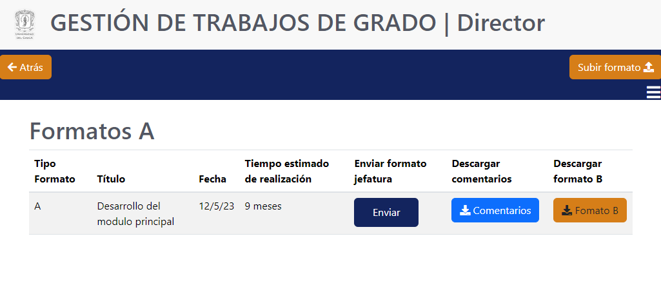
3 | Enviar formato A Trabajo de investigacion | Abre la direccion IP de la aplicación en una nueva ventana del navegador, donde accede a los detalles del formato A mediante el boton "Ver formato", posteriormente presiona el boton enviary se verifica el mensaje de que el formato A se envio correctamente. | El formato A debe ser enviado correctamente. |  |  | El formato A es enviado y recibido en Jefatura. |  | Éxito
4 | Enviar formato A Practica profesional | Abre la direccion IP de la aplicación en una nueva ventana del navegador, donde accede a los detalles del formato A mediante el boton "Ver formato", posteriormente presiona el boton enviary se verifica el mensaje de que el formato A se envio correctamente. | El formato A debe ser enviado correctamente. |  |  | El formato A es enviado y recibido en Jefatura. |  | Éxito | 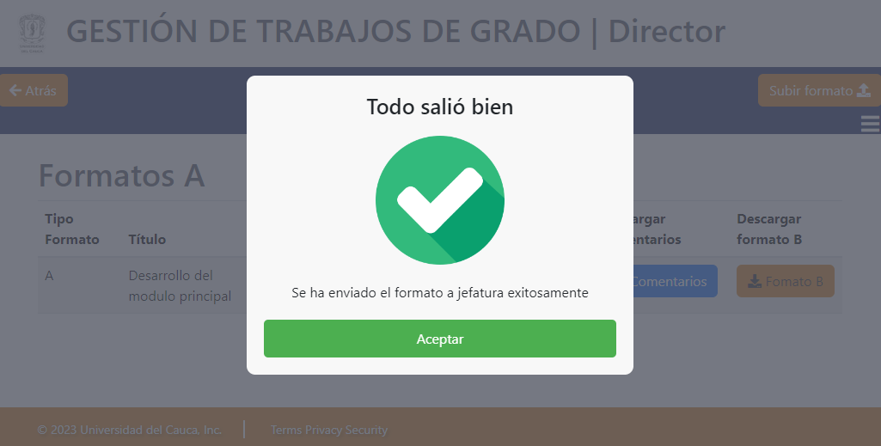
3. Post condiciones

2. RESULTADOS DE LA PRUEBA
Defectos y desviaciones |  |  |  |  |  |  | Veredicto
 |  |  |  |  |  |  | Pasó

Observaciones |  |  |  | Probador
Se cumple con HU1, HU2, HU3, HU4, HU5, HU7, HU8, HU11. |  |  |  | Firma:

 |  |  |  | Nombre: | Juan Ante
 |  |  |  | Fecha: | 2023-12-05

